2019_data
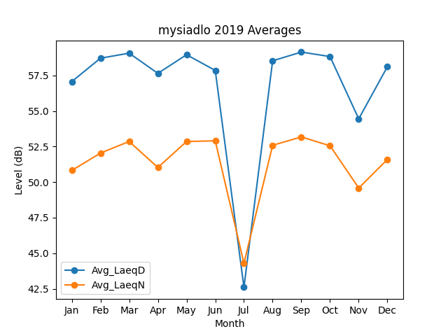
Month | Avg_LaeqD | Avg_LaeqN
1 | 57.076461946 | 50.825260024
2 | 58.721510556 | 52.04619039
3 | 59.076428545 | 52.864402265
4 | 57.655499996 | 51.031108905
5 | 58.966681487 | 52.859609265
6 | 57.862028387 | 52.909569986
7 | 42.6045353 | 44.290875412
8 | 58.54066784 | 52.594498389
9 | 59.152285735 | 53.182972848
10 | 58.838962927 | 52.559195577
11 | 54.454011179 | 49.586504815
12 | 58.127352109 | 51.602775945

